상품제안서
스탠리 고 진공 텀블러 473ml | 상품코드: S38195

 |  |  |  |  |  |  | 02-713-8555 | www.synergygift.co.kr
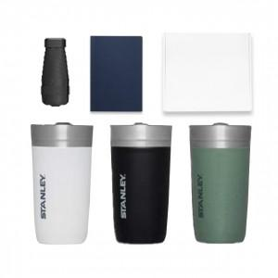

【상세/제작정보】

【인쇄/포장옵션】 | 레이저 / 종이상자

【공급단가】 | 수량 | 50~ | 100~ | 300~ | 1,000~ | 3,000~
*VAT별도 | 단가 | 34,800원 | 33,500원 | 32,400원 | 31,600원 | 30,800원

【상품 URL】 | https://www.synergygift.co.kr:443/src/goods_detail.php?gdno=38195

